关系图
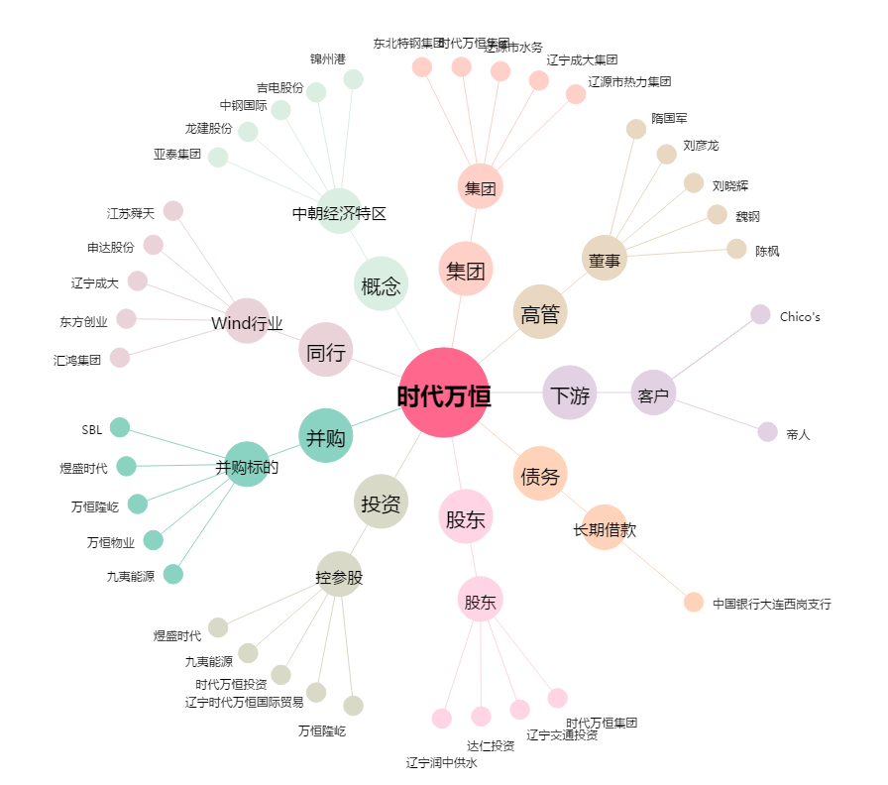
时代万恒[600241.SH] - 关系概览图

